上海分院XXX研究所拟转化科技成果汇编
序号 | 背景及意义 |  |  |  |  |  | 技术及状态 |  |  |  | 补充材料 |  |  |  | 备注
 | 项目名称 | 所属领域1 | 应用领域2 | 技术紧迫性和必要性3 | 技术价值4 | 技术水平5 | 技术特点 | 性能指标 | 技术状态6 | 所处阶段（技术成熟度）7 | 承担单位 | 人才团队 | 代表性图片8 | 联系人及联系方式
1 | 面向传感器的自供电装置 | 4能源技术 | 11节能与新能源汽车 | 染料敏化太阳能电池是模仿光合作用原理研制的一种新型太阳能电池，能耗低、无毒、无污染、环境友好，是我国实施双碳战略和光伏产业转型升级的一种有效产品。 | 3增长板 | 在科技部、上海市政府以及中国科学院的大力支持下，目前已达到中试规模。标准化125×125mm²单电池认证效率达到9.7%，组件认证效率达到9.2%；成功开发出全球首条兆瓦级染料敏化太阳能电池生产线，关键材料实现低成本批量化生产，制定电池产品企业标准4项，初步形成较完善的标准化体系。 获2020年首届中国电子信息行业创新创业大赛总决赛三等奖 | 低光强下转换效率高，在200lux的光照下即可发电，因此特别适于低功耗电子元器件的供电，可以实现低功耗电子元器件的自供电和免维护运行，大大降低物联网设备的人力和维护成本。 | 功率密度：≥10μW/cm2（200lux） | 具备从材料、电池、模组、低功耗电源管理系统到生产装备的成套技术和完整知识产权。目前在上海嘉定区建有一条自动化生产线，年产电池模组100万片，获授权发明专利38项。 | 7以工程样机为载体完成典型使用环境验证 | ********* | 该技术现有在职科研人员9人，其中研究员1人，博士后1人，工程师3人，研究实习员4人。形成了一支基础研究和工程化开发兼备的全链条创新型研发团队。 | 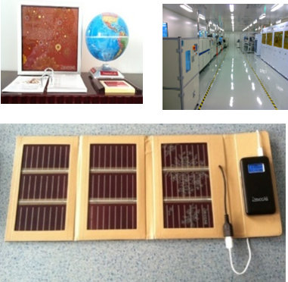 | **，********* | 示范案例
2
3
4
5
6
7
8
9
10
11
12
13
14

1所属领域：1信息技术,2生物技术,3新材料,4能源技术,5激光技术,6自动化技术,7航空航天技术,8海洋及船舶技术,9海洋及船舶,10软件技术,11其它技术

2应用领域：1集成电路,2信息通信,3操作系统及工业软件,4人工智能,5机器人,6生物医疗及医疗器械,7航空,8航天,9海洋及船舶,10新材料,11节能与新能源汽车,12电力装备（核能、新能源电池、可再生能源、大功率电力电子、高温超导、水电机、燃气轮机）,12农机,13轨道交通,14数控机床

3技术紧迫性和必要性：世界前沿、国家战略、重大科学问题清单或重要产业需求（列出具体的出处）

4技术价值：从国家或部委重要文件、政策以及重点产业发展方向等对标，判断技术的重大意义和价值，主要分卡脖子、补短板、增长板三种类型。

5技术水平：对标对表国内外先进研究机构或龙头企业，聚焦优势定位、技术水平及重要产出。

6技术状态：如是否承担了平台，拥有的知识产权、标准和荣誉等）。

7技术成熟度分九级：1提出基本原理,2提出应用设想,3完成应用设想的可行性验证,4以试片或试验件为载体完成实验室环境验证,5以典型件为载体完成中逼真环境验证,6以缩比件为载体完成高逼真模拟环境验证,7以工程样机为载体完成典型使用环境验证,8完成定型试验,9完成使用任务

8代表性图片：代表性产品、重要成果或水平证明、平台现场、关键性能曲线等

